charts
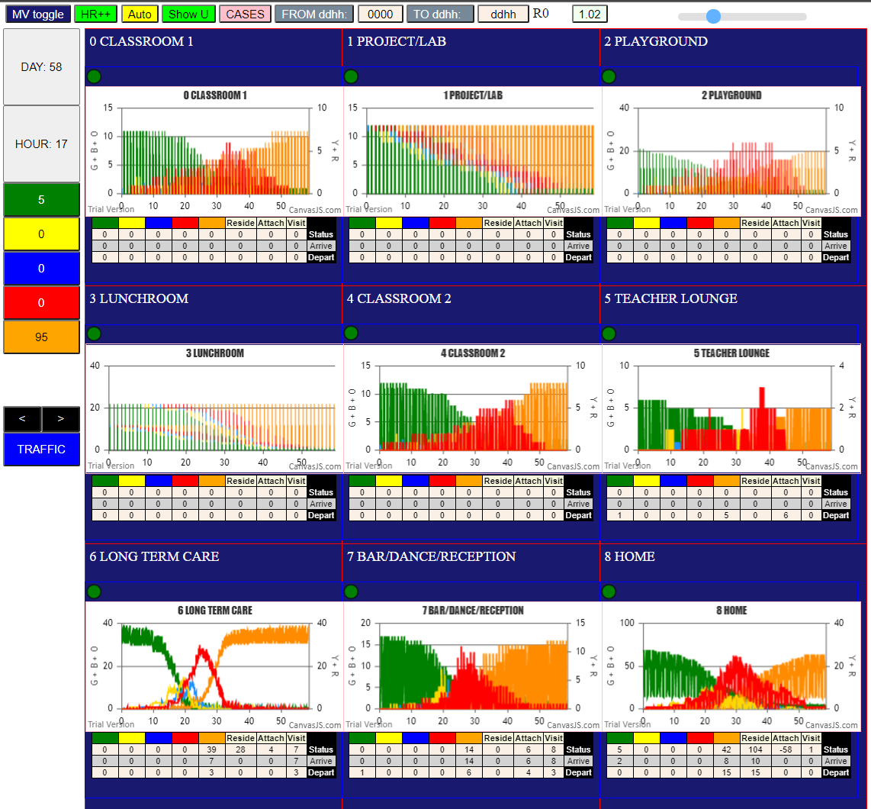
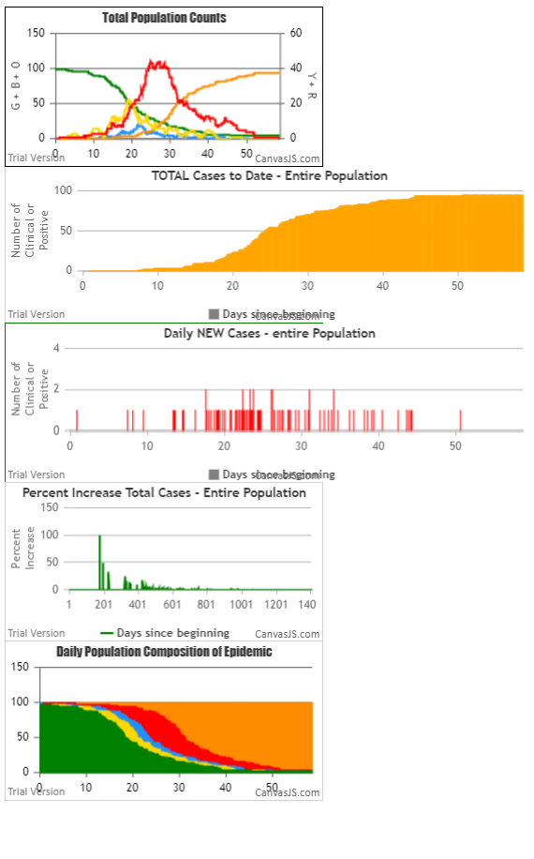

LTC U6 | Mingle Factor | 2
U7 | Mingle Factor | 20
others | Mingle Factor | 1

Hazard Radius 5

IF YOU RUN WITH THESE PARAMETERS, you can use zoom on the charts (and drag)
The U6 lines don not go to bottom because the LTC residents don't ever go away

